調査票
元請負人の立場（対下請取引）
Ⅰ．貴社について
 |  |  |  |  |  |  |  |  | 1
 | 問１．貴社の商号（名称）、本店所在地、建設業許可番号、連絡先について回答して下さい。 |  |  |  |  |  |  |  | 2 | 一次下請業者(元請業者から工事を請け負っている立場)
 |  |  |  |  |  |  | 【参考】大臣知事コード |  | 3 | 二次下請業者(一次下請業者から工事を請け負っている立場)
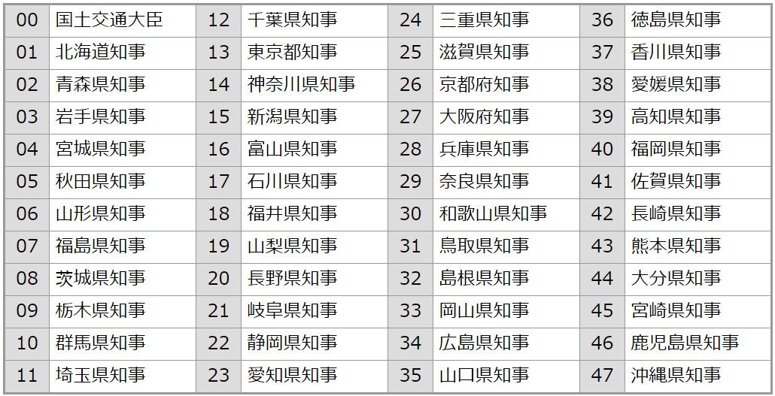
 |  | ふりがな |  |  |  |  |  |  | 4 | 三次下請業者(二次下請業者から工事を請け負っている立場)
 |  |  |  |  |  |  |  |  | 5
 |  | 商号（名称） |  |  |  |  |  |  | 6
 |  |  |  |  |  |  |  |  | 7
 |  | 本店所在地 |  |  |  |  |  |  | 8
 |  |  |  |  |  |  |  |  | 9
 |  | 建設業許可番号※１ |  |  |  |  |  |  | 10
 |  |  |  |  |  |  |  |  | 11
 |  | 主たる許可業種※２ （表「許可業種」より該当する番号を選択） |  |  |  |  |  |  | 12
 |  |  |  |  |  |  |  |  | 13
 |  | 【連絡先】氏名 |  |  |  |  |  | 【参考】許可業種 | 14
 |  |  |  |  |  |  |  |  | 15
 |  | 所属（○○支店○○部、○○課等） |  |  |  |  |  |  | 16
 |  |  |  |  |  |  |  |  | 17
 |  | 電話番号 |  |  |  |  |  |  | 18
 |  |  |  |  |  |  |  |  | 19
 |  | メールアドレス |  |  |  |  |  |  | 20
 |  |  |  |  |  |  |  |  | 21
 |  | ※１ ８桁（右上表の「大臣知事コード」の２桁の番号＋固有の６桁の番号）の建設業許可番号を記入して下さい。 |  |  |  |  |  |  | 22
 |  | 固有の６桁の番号が６桁に満たない場合は左から「０」を記載して下さい。 |  |  |  |  |  |  | 23
 |  | 【記載例】 | 東京都知事許可第９９９９９号 → 「１３０９９９９９」 |  |  |  |  |  | 24
 |  |  | 国土交通大臣許可第４号 → 「０００００００４」 |  |  |  |  |  | 25
 |  | ※２ 「主たる許可業種」とは、貴社の直近事業年度における完成工事高のうち、最も額の大きい許可業種をいいます。 |  |  |  |  |  |  | 26
 |  |  |  |  |  |  |  |  | 27
 |  |  |  |  |  |  |  |  | 28
先日ご回答いただいた下請取引実態調査において、貴社が調査対象期間（令和６年７月１日～令和７年６月３０日）に下請負人に発注した工事について、取引先上位１０社の下請業者情報をお聞きするものです。
 |  |  |  |  |  |  |  |  | 29

Ⅱ．取引先上位１０社について

番号 | 下請負人の事業者名 |  |  | 下請負人の主たる事務所の所在地 （都道府県・市区町村） | 下請負人との取引の主な業種 （表「許可業種」より該当する番号を選択） | 下請負人との取引の平均的な取引金額
1
2
3
4
5
6
7
8
9
10

※
※
※

